AS build-Επιμέτρηση
 |  |  |  |  |  |  |  |  |  |  |  |  |  |  |  |  |  |  | Τύπος | ΤΥΠΟΣ ΚΟΙ | ΣΗΜΕΙΟ ΤΟΠΟΘΕΤΗΣΗΣ | ΕΙΔΟΣ | Είδος κάθετης υποδομής | FIRST BOX | ΕΙΔΟΣ ΥΠΟΔΟΜΗΣ | ΟΡΟΦΟΣ | ΤΥΠΟΣ ΚΟΙ ΣΥΝΔΕΣΗ ΒCP ΜΕ BEP | ΝΕΑ ΑΠΟΜΑΣΤΕΥΣΗ
 |  |  |  |  |  |  |  |  |  |  |  |  |  |  |  |  |  |  | RETAIL | 4' μ cable | BCP ΕΠΙ ΤΟΥ ΚΤΙΡΙΟΥ | BCP ΝΕΟ | ΚΑΓΚΕΛΟ | BEP | ΝΕΑ ΥΠΟΔΟΜΗ | ΥΠ 2 | 4 FO G652D | ΝΑΙ
 | 0 ΣΤΟΙΧΕΙΑ ΑΙΤΗΜΑΤΟΣ |  |  |  |  |  |  |  |  |  |  |  |  |  |  |  |  |  | WHOLESALE | 12' μ cable | BCP ΕΠΙ ΡΥΜΟΤΟΜΙΚΗΣ | ΥΦΙΣΤΑΜΕΝΟ | ΚΛΙΜΑΚΟΣΤΑΣΙΟ | BCP | ΕΣΚΑΛΗΤ | ΥΠ 1 | 12 FO G652D | ΌΧΙ
 | Τύπος |  | Κατηγορία | SR | ΔΙΕΥΘΥΝΣΗ |  |  |  |  |  |  |  |  |  |  |  | ΑΚ |  | WHOLEBUY | 12'= 4 μ cable | BCP ΣΤΥΛΟΣ | ΥΦΙΣΤΑΜΕΝΟ ενεργό | ΕΞΩΤΕΡΙΚΑ ΕΠΙΤΟΙΧΙΑ: |  | BCP | ΥΠ | Aerial flat drop cable 2 FΟ
 | PILOT |  | RETAIL | 2-339414353721 | ΚΑΡΑΟΛΗ ΚΑΙ ΔΗΜΗΤΡΙΟΥ 12 |  |  |  |  |  |  |  |  |  |  |  | ΠΕΡΑ |  |  | 12' =8 μ cable |  |  | ΦΩΤΑΓΩΓΟΣ: |  |  | ΗΜΥ | 2 FO G657A
 | 1 ΚΤΗΡΙΟ |  |  |  |  |  |  |  |  |  |  |  |  |  |  |  |  |  |  |  |  |  | ΑΛΛΟ |  |  | ΙΣ
 | SRId | BUILDING ID | AREA TYPE | ΟΡΟΦΟΙ | ΟΡΟΦΟΣ ΠΕΛΑΤΗ | ΟΡΟΦΟΣ BEP | ΥΠΟΓΡΑΦΗ ΔΙΑΧΕΙΡΙΣΤΗ | BEP ONLY | BEP TEMPLATE | BEP TYPE | BMO TYPE | NANOTRONIX | SMART READINESS | ΣΥΣΧΕΤΙΣΜΕΝΟ BCP | ΚΟΝΤΙΝΟ BCP | ΝΕΟ BCP | CONDUIT |  |  |  |  |  |  |  |  | ΗΜ
COPY PASTE VALUES FROM TAB ΚΤΗΡΙΟ | 2-339414353721 | 754086020 | OTE | 5 | +03 | +00 | TRUE | FALSE | BEP 4SP 1:8(01a..09d) ΟΔ | X-LARGE/48/RAYCAP | LARGE/80/RAYCAP | FALSE | FALSE | FALSE |  |  | b09 |  |  |  |  |  |  |  |  | 1ος
 |  |  |  |  |  |  |  |  |  |  |  |  |  |  |  |  |  |  |  |  |  |  |  |  |  | 2ος
 | 2 KOI CAB first box ( BEP ή BCP) |  |  |  |  |  |  |  |  |  |  |  |  |  |  |  |  |  |  |  |  |  |  |  |  | 3ος | 2
 |  |  |  |  |  |  |  |  |  |  |  |  |  |  |  |  |  |  |  |  |  |  |  |  |  | 4ος | 4
 |  |  | FIRST BOX | ΤΥΠΟΣ ΚΟΙ | ΜΗΚΟΣ (m) |  |  |  |  |  |  |  |  |  |  |  |  |  |  |  |  |  |  |  |  | 5ος
 |  |  | BEP | 4' μ cable | 314 |  |  |  |  |  |  |  |  |  |  |  |  |  |  |  |  |  |  |  |  | 6ος
 |  |  |  |  |  |  |  |  |  |  |  |  |  |  |  |  |  |  |  |  |  |  |  |  |  | 7ος
 | 3. KOI BCP--BEP
 |  |  |  |  |  |  |  |  |  |  |  |  |  |  |  |  |  |  |  |  |  |  |  |  |  | 8ος
 |  |  | ΣΗΜΕΙΟ ΤΟΠΟΘΕΤΗΣΗΣ | ΕΙΔΟΣ | ΤΥΠΟΣ ΚΟΙ ΣΥΝΔΕΣΗ ΒCP ΜΕ BEP | ΜΗΚΟΣ (m) |  |  |  |  |  |  |  |  |  |  |  |  |  |  |  |  |  |  |  | 9ος
 |  |  | ΣΗΜΕΙΟ ΤΟΠΟΘΕΤΗΣΗΣ | ΕΙΔΟΣ | 4 FO G652D |  |  |  |  |  |  |  |  |  |  |  |  |  |  |  |  |  |  |  |  | 10ος
 |  |  |  |  |  |  |  |  |  |  |  |  |  |  |  |  |  |  |  |  |  |  |  |  |  | 11ος
 | 4. BEP-ΟΡΟΦΟΙ

 | ΟΡΟΦΟΣ ΤΟΠΟΘΕΤΗΣΗΣ ΒΕΡ | ΙΣ | ΚΛΙΜΑΚΟΣΤΑΣΙΟ

 | ΟΡΟΦΟΣ | ΔΙΑΜΕΡΙΣΜΑΤΑ | ΚΑΤΑΣΤΗΜΑΤΑ | FB01 | FB01 TYPE | FB02 | FB02 TYPE | FB ΠΕΛΑΤΗ | ΔΙΑΜΕΡΙΣΜΑ ΠΕΛΑΤΗ | GIS ID | FB04 TYPE | FB ΠΕΛΑΤΗ | ΑΡΙΘΜΗΣΗ ΧΩΡΟΥ ΠΕΛΑΤΗ | GIS ID | ΜΕΤΡΑ | ΕΙΔΟΣ 2'',4",12"
COPY PASTE VALUES FROM ΤΑΒ ΟΡΟΦΟΙ | -01 | 0 | 0
 | +00 | 0 | 8 | 6 | FB 12 PORTS | 2 | FB 12 PORTS |  |  |  |  |  |  |  | 25+20 | 12+12
 | +01 | 6 | 0 | 6 | FB 12 PORTS |  |  |  |  |  |  |  |  |  | 20 | 12
 | +02 | 6 | 0 | 6 | FB 12 PORTS |  |  |  |  |  |  |  |  |  | 23 | 12
 | +03 | 6 | 0 | 6 | FB 12 PORTS |  |  |  |  |  |  | FB(+03).1 | Γ1 |  | 26 | 12

 | 5. ΣΤΟΙΧΕΙΑ ΚΑΜΠΙΝΑΣ/ LABEL BEP/BCP |  |  |  |  |  |  |  |  |  |  |  |  |  |  |  |  | 5. ΣΤΟΙΧΕΙΑ BMO
 |  |  |  |  | OPTICAL PATH TYPE | OPTICAL PATH
COPY PASTE VALUES FROM TAB OPTICAL PATHS ( CAB-BEP, CAB-BCP,BCP-BEP) |  |  |  |  | CAB-BEP | G489_SGA03(1:8).02_B1.9_BEP01(b09)_01a_SB01(1:8)
 |  |  |  |  | CAB-BEP | G489_SGA03(1:8).03_B1.10_BEP01(b09)_01b_SB02(1:8)
 |  |  |  |  | CAB-BEP | G489_SGA03(1:8).04_B1.11_BEP01(b09)_01c_SB03(1:8)
 |  |  |  |  | CAB-BEP | G489_SGA03(1:8).05_B1.12_BEP01(b09)_01d_SB04(1:8)

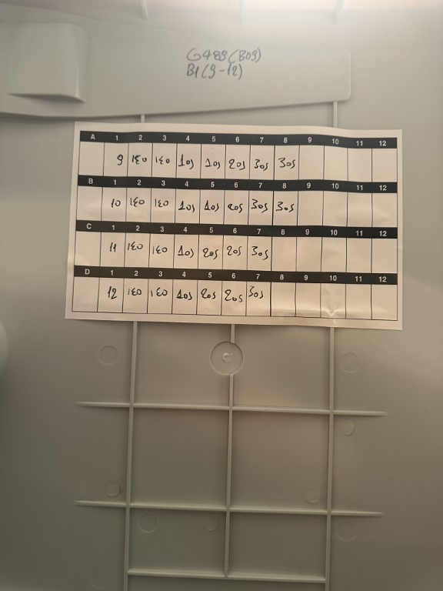
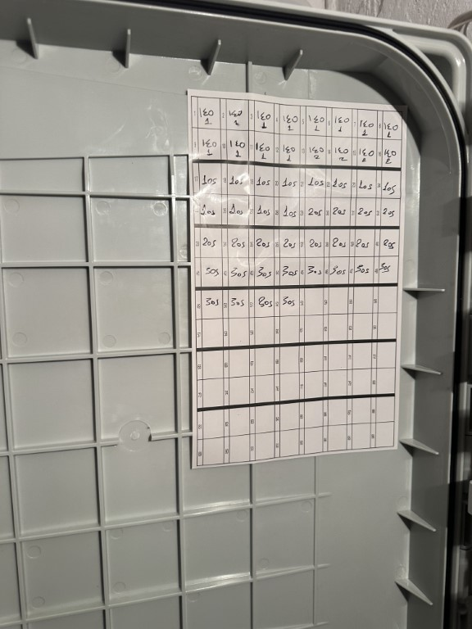
 |  | ΘΕΣΗ | A | B | C | D | ΠΑΡΑΤΗΡΗΣΕΙΣ
 |  | 1 |  |  |  |  | από καμπίνα
 |  | 2 | 0 | 0 | 0 | 0
 |  | 3 | 0 | 0 | 0 | 0
 |  | 4 | 0 | 0 | 0 | 0
 |  | 5 | 0 | 0 | 0
 |  | 6 | 0 | 0 | 0 | 0
 |  | 7 | 0 | 0 | 0 | 0
 |  | 8 | 0 | 0 | 0 | 0
 |  | 9 | 0 | 0 | 0 | 0

 | 6 ΟΡΙΖΟΝΤΟΓΡΑΦΙΑ.
 |  |  |  |  |  |  |  |  |  |  |  |  |  |  |  |  |  |  | ΑΠΟΣΤΑΣΗ ΒΜΟ- BEP | 2

 |  |  |  |  |  |  |  |  |  |  |  |  |  |  |  |  |  |  | ΕΙΔΟΣ ΕΙΣΑΓΩΓΗΣ | NEA YPODOMH
 |  |  |  |  |  |  |  |  |  |  |  |  |  |  |  |  |  |  | Ball Marker -BEP | 18
 |  |  |  |  |  |  |  |  |  |  |  |  |  |  |  |  |  |  | Μ/Σ | 4

 |  |  |  |  |  |  |  |  |  |  |  |  |  |  |  |  |  |  | ΕΙΔΟΣ ΕΙΣΑΓΩΓΗΣ | ΕΣΚΑΛΗΤ
 |  |  |  |  |  |  |  |  |  |  |  |  |  |  |  |  |  |  | Μ/Σ
 |  |  |  |  |  |  |  |  |  |  |  |  |  |  |  |  |  |  | ΝΕΑ ΣΩΛΗΝΩΣΗ
 |  |  |  |  |  |  |  |  |  |  |  |  |  |  |  |  |  |  | ΣΩΛΗΝΩΣΗ ΕΙΣΑΓΩΓΗΣ
 |  |  |  |  |  |  |  |  |  |  |  |  |  |  |  |  |  |  | ΕΣΚΑΛΗΤ -BEP

 |  |  |  |  |  |  |  |  |  |  |  |  |  |  |  |  |  |  | ΕΙΔΟΣ ΕΙΣΑΓΩΓΗΣ | ΕΣΚΑΛΗΤ Β1
 |  |  |  |  |  |  |  |  |  |  |  |  |  |  |  |  |  |  | ΕΣΚΑΛΗΤ -BEP

 |  |  |  |  |  |  |  |  |  |  |  |  |  |  |  |  |  |  | ΕΙΔΟΣ ΕΙΣΑΓΩΓΗΣ | BCP
 |  |  |  |  |  |  |  |  |  |  |  |  |  |  |  |  |  |  | BCP ΕΙΔΟΣ
 |  |  |  |  |  |  |  |  |  |  |  |  |  |  |  |  |  |  | Ball Marker -BCP
 |  |  |  |  |  |  |  |  |  |  |  |  |  |  |  |  |  |  | Μ/Σ
 | ΠΑΡΑΤΗΡΗΣΕΙΣ |  |  |  |  |  |  |  |  |  |  | ΑΛΛΑΓΕΣ ΠΡΟΔΕΣΜΕΥΣΗΣ |  |  |  |  |  |  | BCP-BEP ( υποδομη καν/κουβ κλπ)
 |  |  |  |  |  |  |  |  |  |  |  |  |  |  |  |  |  |  | BCP-BEP (ΕΝΑΕΡΙΑ)

